Feuil1
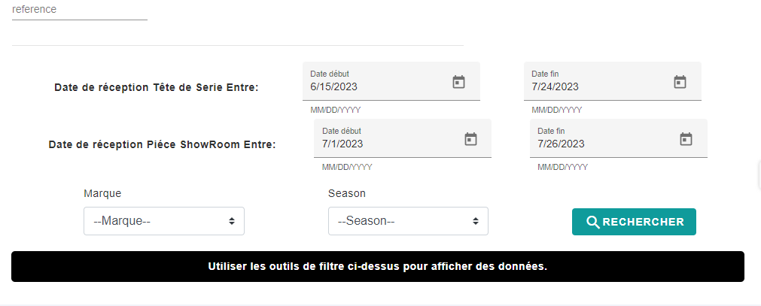
Date : 27/07/23 | Objet : test l'affichage de la platforme de suivi la publication des articles sur le site Web B2B et B2C
User Story | cas de test | résultat attendu | Résultat trouvé | Description | Etape de reproduction | Besoin de modification
authentification | se connecter profil photographe et graphiste en même temps | s'accéder saisir la réalisation du shooting et retouche | succès
authentification | se connecter profil responsable | s'accéder n'a pas accès à saisir la réalisation du shooting et retouche | succès
Sprint 2 : affichage les articles réceptionnés dans le dépôt Showroom (TDS ou PSR) | Utiliser des filtres de saisir des date de réception TDS: saisir des dates dans le filtre Date entre 15/6/23 | afficher liste des articles | Echec | message "utiliser les filtres " | 1) se connecter 2) gestion des produits 3)suivi des produits 4) saisir des dates entre les bornes | Supprimer les données d'un filtre (réinitialiser) | n'est pas mentionné dans les US
Sprint 3 : Marquage de l'activité terminée :(shooting, retouche) | Cocher des cases | case cochée | succès |  |  | la ligne sup des titres reste figée en taille plus gras et coloré emplacement des filtres sera encadré
 | les cases du retouche est coché alors que au niveau shooting n'est pas coché | pas | pass |  |  |  | a valider avec jihen
 | utiliser des filtres pour rechercher la réf articles | afficher les articles de chaque Marque | succès (ZEN/ BARSHA) Echec (D'stock) | abs de résultat pour filtre marque D'stock |  | affiner les filtres (dans la liste déroulante du Seasons : mettre que les 2 dernières | a valider avec jihen _ Maram- Mariem- Siwar
 | Saisir des remarques dans la colonne Observations | saisir des remarques | Echec | absence colonne observations |  | minimiser dans la largeur du Réf, Désignation, couleur Résultat affiché : affiché nombre des ref trouvé titre filtre par ref Article est très petit :> a agrandir et ajouter icone loupe | Prévoir à remplacer suivi des articles par suivi artistique
Sprint 4 : affichage les articles Insérés et les articles activés dans l’admin | utiliser des filtres date de réception TDS/ PSR pour rechercher la ref articles | afficher les articles | Echec | abs de résultat
 | utiliser des filtres Marque / Seasons pour rechercher la ref articles | afficher les articles | succès
 | téléchargement le tableau | tableau telechargé | succès |  |  | modifier Icone EXLS par téléchargement du tableau et icone de téléchargement au lieu les 2 fléchettes
 | résultat du recherche | affichage résultat | succès |  |  | Items per page:100 : False mentionner nbre des articles affiché depuis recherche effectué
 | une fois absence de coloris
Sprint 5 : calcul les indicateurs KPI de performance et de suivi | Nbre d’article activé par jour

Les références au début par défaut non donne (caisse blanc) | recherche des articles dont leur filtre barsha | les articles barsha soit shooting non réalisé : caisse blanc prêt a être cocher soit réalisé : caisse est coché et grillé | article dont le shooting n'est pas réalisé et la case est grillé : Incacpebilté pour cocher la réalisation du shooting

Feuil2
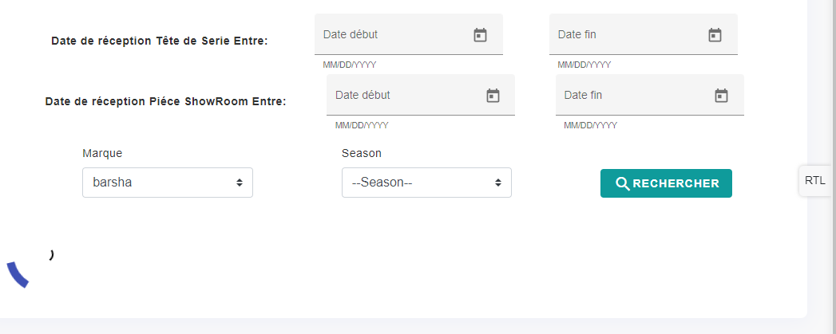

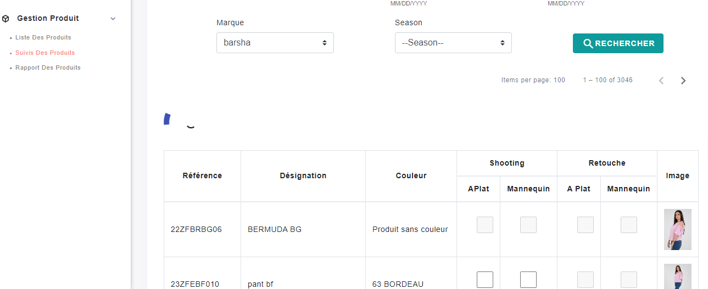

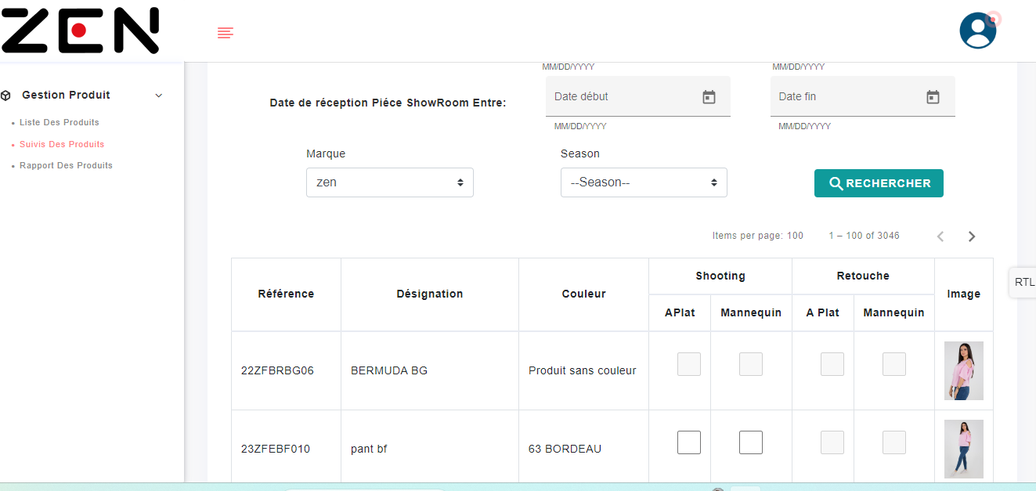

Feuil3
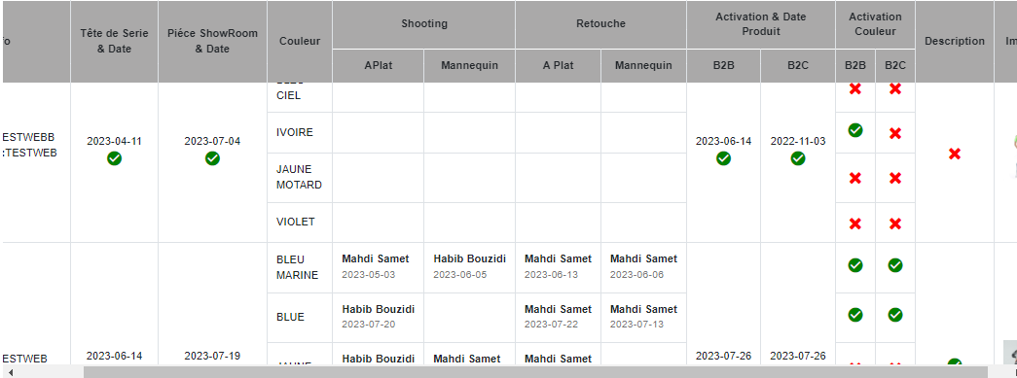
Ref | Tête de Serie & Date | Piéce ShowRoom & Date | Couleur | Shooting APlat | Shooting Mannequin | Retouche APlat | Retouche Mannequin | Activation B2B | Activation B2C | Activation Couleur B2B | Activation Couleur B2C | Description

TESTWEBB | 2023-04-11 | 2023-07-04 | BLEU CIEL | ✘ | ✘ | ✘ | ✘ |  |  | ✘ | ✘ | ✘
TESTWEBB | 2023-04-11 | 2023-07-04 | IVOIRE | ✘ | ✘ | ✘ | ✘ |  |  | ✔ | ✘ | ✘
TESTWEBB | 2023-04-11 | 2023-07-04 | JAUNE MOTARD | ✘ | ✘ | ✘ | ✘ |  |  | ✘ | ✘ | ✘
TESTWEBB | 2023-04-11 | 2023-07-04 | VIOLET | ✘ | ✘ | ✘ | ✘ |  |  | ✘ | ✘ | ✘
TESTWEB | 2023-06-14 | 2023-07-19 | BLEU MARINE | Mahdi Samet2023-05-03 | Habib Bouzidi2023-06-05 | Mahdi Samet2023-06-13 | Mahdi Samet2023-06-06 |  |  | ✔ | ✔ | ✔
TESTWEB | 2023-06-14 | 2023-07-19 | BLUE | Habib Bouzidi2023-07-20 | ✘ | Mahdi Samet2023-07-22 | Mahdi Samet2023-07-13 |  |  | ✔ | ✔ | ✔
TESTWEB | 2023-06-14 | 2023-07-19 | JAUNE | Habib Bouzidi2023-07-17 | Mahdi Samet2023-07-20 | Mahdi Samet2023-07-22 | ✘ |  |  | ✘ | ✘ | ✔
TESTWEB | 2023-06-14 | 2023-07-19 | SAUMON | ✘ | Mahdi Samet2023-06-30 | Mahdi Samet2023-05-18 | Mahdi Samet2023-06-19 |  |  | ✘ | ✔ | ✔
TESTWEB | 2023-06-14 | 2023-07-19 | VERT CLAIR | Mahdi Samet2023-06-02 | Habib Bouzidi2023-05-11 | Mahdi Samet2023-05-24 | Mahdi Samet2023-06-15 |  |  | ✔ | ✔ | ✔

Feuil4
